Sheet1
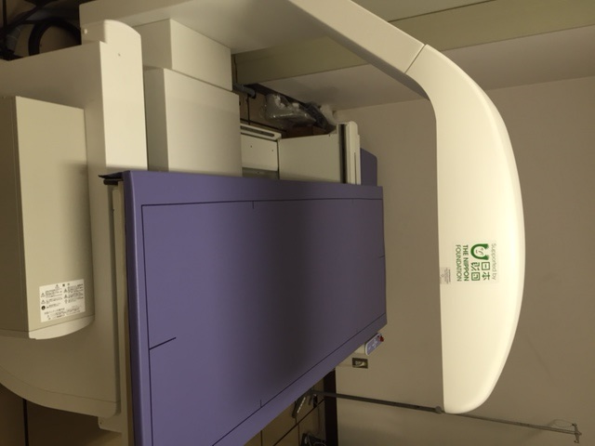
小樽掖済会病院
電動油圧手術台
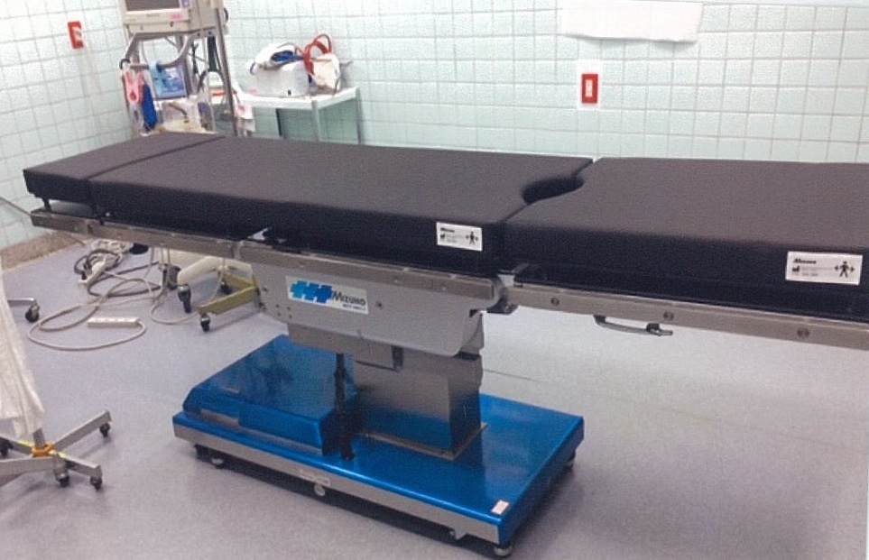

宮城利府掖済会病院
医用テレメーター
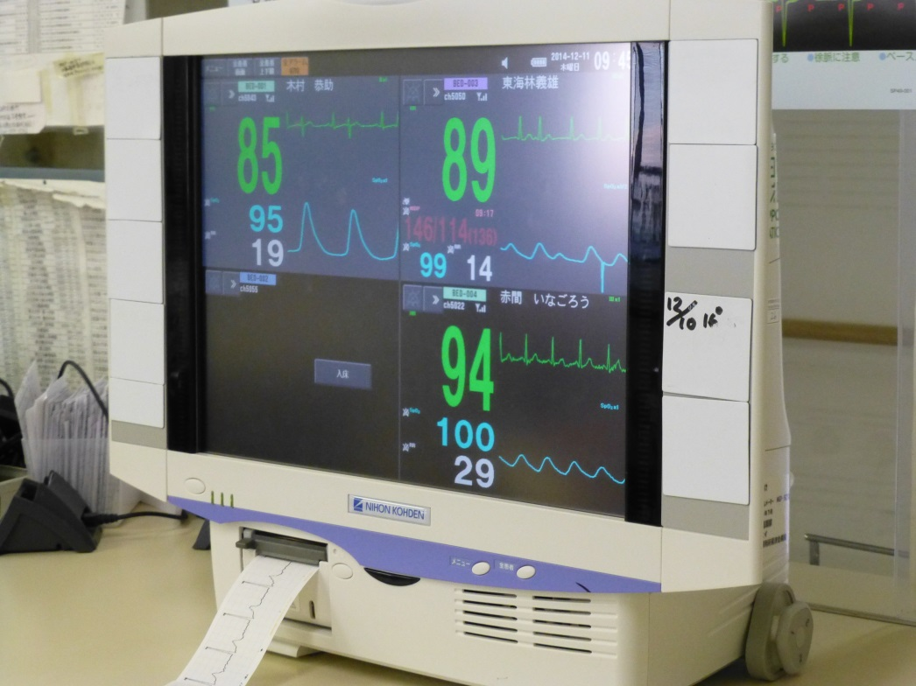

名古屋掖済会病院
Ｘ線撮影装置
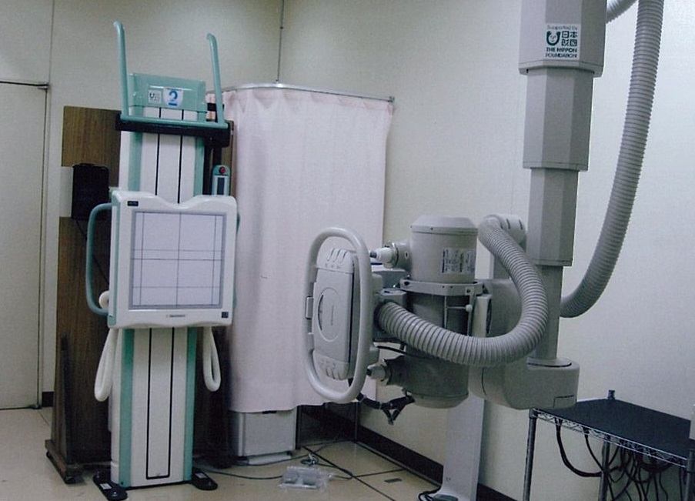

大阪掖済会病院
網膜解析装置
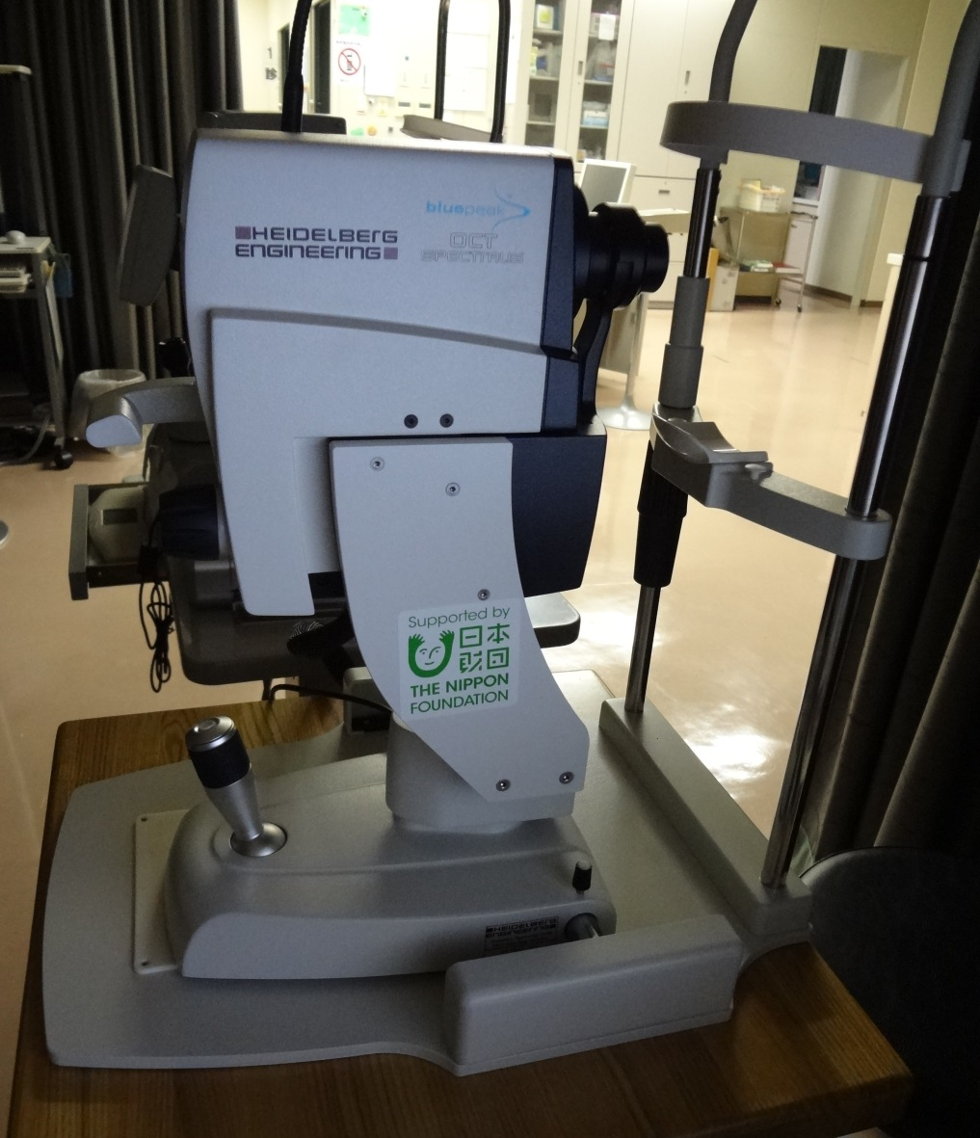

門司掖済会病院
Ｘ線骨密度測定装置

